性能需求4－作业
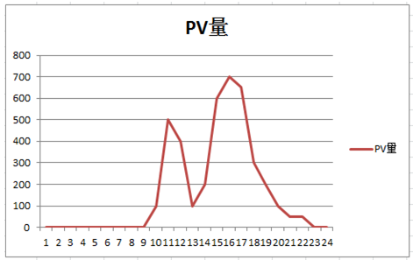
公司准备引入一个资金管理系统（PB），做为IT部的一员，你需要对此系统进行性能验收，经过和对方的售前进行沟通后，你得到如下信息： 1. 此系统有两个主要功能：借款支出流程及合同支出流程，简单的业务流程图如下 2. 公司借款业务主要集中在每月第1周内发起并完成。合同支出集中在每月最后一个星期发起并完成。（默认一周5天） 3. 公司现有员工40000人（实业集团），每月使用借款的员工占40%，每个员工会发起2次借款，发起采购合同的员工占20%，每个员工会发起1次采购。 4. 流程中的每个步骤都会并且只会产生一条记录，每个审核有10%的量会被拒绝，如果被拒绝，则流程中止（不会产生下一步的操作）； 5. 公司现有业务审核人100人，付款管理员50人，出纳20人，未来2年内不会再招人。 6. 本系统需要支持3年内的有效运转，每年会对数据进行归档，不再查询 7. 员工使用系统的PV图如下（假设每天的使用情况类似，横坐标为时间，纵坐标为访问流量）。

